List1
RADOVI NA KONZERVACIJI LOKALITETA VELA STANCIJA KRAJ VRSARA

 | KULA
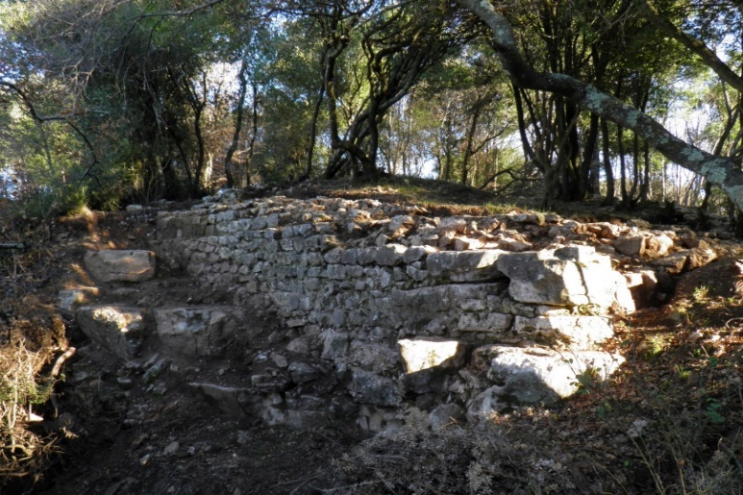
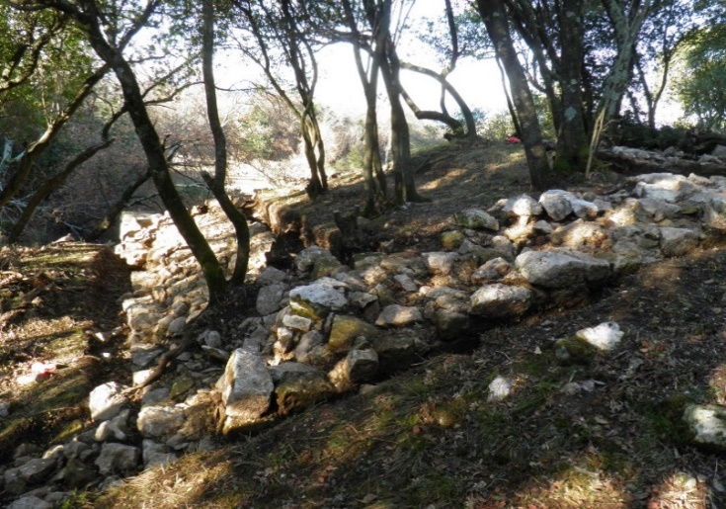

 |  |  |  |  | u EUR-ima
R.b | OPIS STAVKE | Jed.mjere | Količina | Jedinična cijena | Cijena

1. | Izrada skele uz vanjski zid kule | m2 | 25.00 |  | 0.00

2. | Konzervacija kruništa:
 | a) Uklanjanje debla i korijena drveća koji ugrožavaju stabilnost zidova i svodova | kpl | 1.00 |  | 0.00
 | b) Čišćenje raslinja, nevezanog materijala, humusa i raziđivanje pomaknutog nevezanog kamena na kruništu zida. | m2 | 29.50 |  | 0.00
 | c) Rekonstrukcija kamenih zidova postojećim kamenom i prirodnim hidrauličkim vapnenim mortom. Krunište se završno obrađuje kao presjek zida neravnomjerno u dogovoru s voditeljem istraživanja. | m3 | 9.00 |  | 0.00

3. | Čišćenje gradilišta, odvoz i zbrinjavanje otpadnom materijala. | komplet | 1.00 |  | 0.00

 | CISTERNA
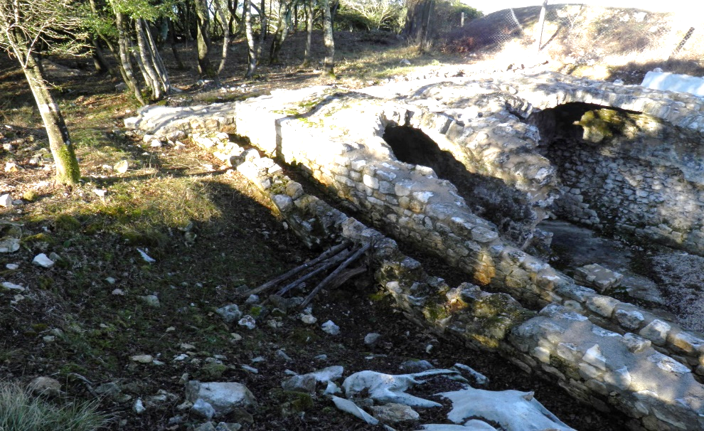

1. | Raziđivanje deformiranog i statički nestabilnog dijela vanjskog zida cisterne. | m3 | 3.00 |  | 0.00

2. | Konzervacija kruništa:
 | a) Rekonstrukcija kamenih zidova postojećim kamenom i prirodnim hidrauličkim vapnenim mortom. Krunište se završno obrađuje kao presjek zida neravnomjerno u dogovoru s voditeljem istraživanja. | m3 | 4.00 |  | 0.00

3. | Čišćenje gradilišta, odvoz i zbrinjavanje otpadnom materijala. | komplet | 1.00 |  | 0.00

 | ZIDOVI OBJEKATA NASELJA

1. | Konzervacija kruništa:
 | a) Čišćenje raslinja, nevezanog materijala, humusa i raziđivanje pomaknutog nevezanog kamena na kruništu zida. | m2 | 15.00 |  | 0.00
 | b) Rekonstrukcija kamenih zidova postojećim kamenom i prirodnim hidrauličkim vapnenim mortom. Krunište se završno obrađuje kao presjek zida neravnomjerno u dogovoru s voditeljem istraživanja. | m3 | 2.50 |  | 0.00

2. | Čišćenje gradilišta, odvoz i zbrinjavanje otpadnom materijala. | komplet | 1.00 |  | 0.00

 | UKUPNO (bez PDV-a) : |  |  |  | 0.00
 | PDV 25% |  |  |  | 0.00
 | SVEUKUPNO (s PDV-om): |  |  |  | 0.00

 | sastavio: B. Orbanić dia.

